Colores
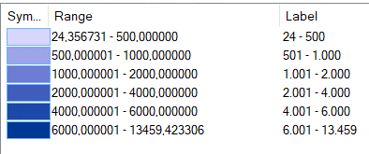
Numero | Variables | R_1 | G_1 | B_1 | R_2 | G_2 | B_2 | R_3 | G_3 | B_3 | R_4 | G_4 | B_4 | R_5 | G_5 | B_5 | R_6 | G_6 | B_6
1 | Salud | 214 | 214 | 255 | 158 | 164 | 232 | 108 | 125 | 212 | 64 | 93 | 189 | 29 | 73 | 168 | 0 | 57 | 148
2 | Carabineros | 220 | 245 | 233 | 178 | 214 | 190 | 136 | 184 | 149 | 100 | 156 | 113 | 65 | 128 | 79 | 34 | 102 | 51
3 | Educación parvularia | 255 | 235 | 204 | 255 | 209 | 161 | 255 | 186 | 122 | 252 | 162 | 83 | 247 | 139 | 49 | 240 | 118 | 5
4 | Educación Superior | 216 | 242 | 237 | 169 | 204 | 198 | 126 | 168 | 162 | 88 | 135 | 130 | 55 | 107 | 102 | 21 | 79 | 74 | Salud
5 | Educación Básica y Media | 255 | 255 | 128 | 252 | 221 | 93 | 247 | 186 | 62 | 214 | 133 | 34 | 158 | 68 | 16 | 107 | 6 | 1
6 | Sitio turístico | 255 | 255 | 128 | 143 | 240 | 65 | 61 | 209 | 59 | 47 | 161 | 144 | 33 | 88 | 150 | 13 | 17 | 120
7 | Monumento Nacional | 229 | 213 | 242 | 200 | 174 | 214 | 170 | 136 | 186 | 143 | 103 | 161 | 117 | 72 | 135 | 93 | 44 | 112
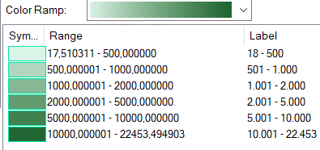
8 | Sitio de Interés Poblacional | 250 | 215 | 246 | 232 | 172 | 201 | 212 | 131 | 158 | 189 | 92 | 120 | 166 | 56 | 86 | 143 | 17 | 57

 |  |  |  |  |  |  |  |  |  |  |  |  |  |  |  |  |  |  |  | Carabineros

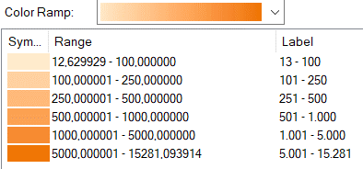
9 | NDVI | 220 | 245 | 233 | 167 | 207 | 180 | 118 | 168 | 130 | 74 | 135 | 88 | 34 | 102 | 51 | n/a | n/a | n/a
10 | EVI | 204 | 255 | 204 | 164 | 245 | 157 | 123 | 232 | 111 | 77 | 217 | 67 | 14 | 204 | 14 | n/a | n/a | n/a
11 | SAVI | 216 | 242 | 237 | 159 | 196 | 190 | 107 | 153 | 147 | 63 | 115 | 109 | 175 | 73 | 31 | n/a | n/a | n/a
12 | BSI | 240 | 236 | 170 |  |  |  |  |  |  | 166 | 145 | 101 | 102 | 72 | 48 | n/a | n/a | n/a
13 | Celsius | 255 | 255 | 128 | 252 | 221 | 93 | 247 | 1886 | 62 | 214 | 133 | 34 | 158 | 68 | 16 | 107 | 6 | 1
 |  |  |  |  |  |  |  |  |  |  |  |  |  |  |  |  |  |  |  | Parvularia

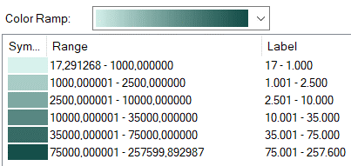

 |  |  |  |  |  |  |  |  |  |  |  |  |  |  |  |  |  |  |  | Eduación Superior

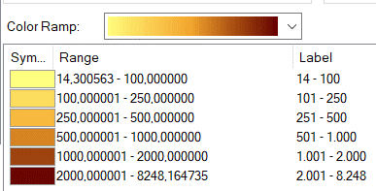

 |  |  |  |  |  |  |  |  |  |  |  |  |  |  |  |  |  |  |  | Educación Básica y Media

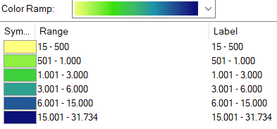

 |  |  |  |  |  |  |  |  |  |  |  |  |  |  |  |  |  |  |  | Sitio turístico

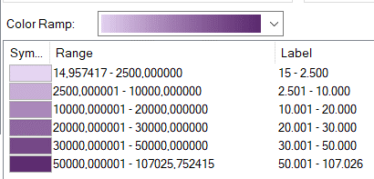

 |  |  |  |  |  |  |  |  |  |  |  |  |  |  |  |  |  |  |  | Monumento Nacional

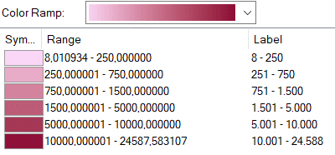

 |  |  |  |  |  |  |  |  |  |  |  |  |  |  |  |  |  |  |  | Sitio de Interés Poblacional

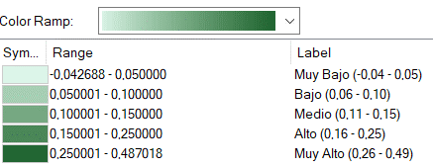

 |  |  |  |  |  |  |  |  |  |  |  |  |  |  |  |  |  |  |  | NDVI

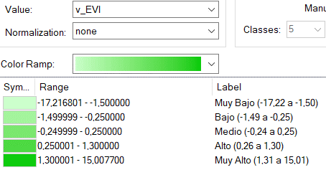

 |  |  |  |  |  |  |  |  |  |  |  |  |  |  |  |  |  |  |  | EVI

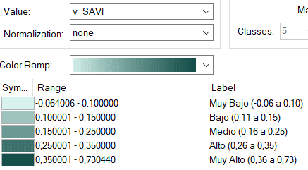

 |  |  |  |  |  |  |  |  |  |  |  |  |  |  |  |  |  |  |  | SAVI

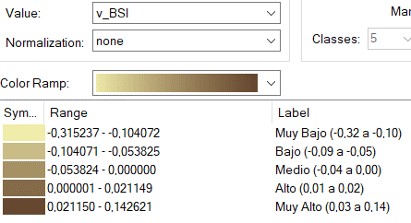

 |  |  |  |  |  |  |  |  |  |  |  |  |  |  |  |  |  |  |  | BSI

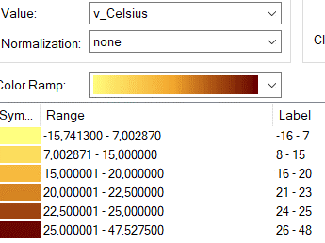

 |  |  |  |  |  |  |  |  |  |  |  |  |  |  |  |  |  |  |  | Celsius

